画像
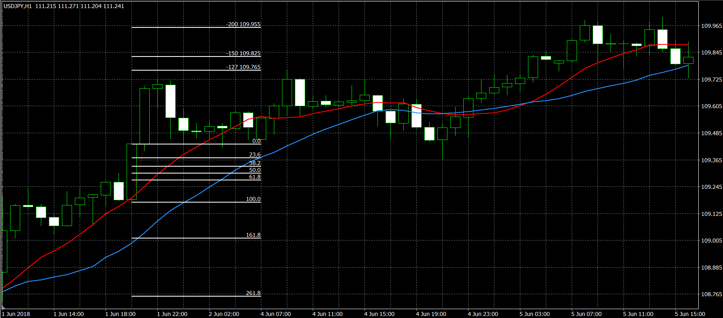
1 | 2017/8/18エントリー分 2.0までは届かずカット
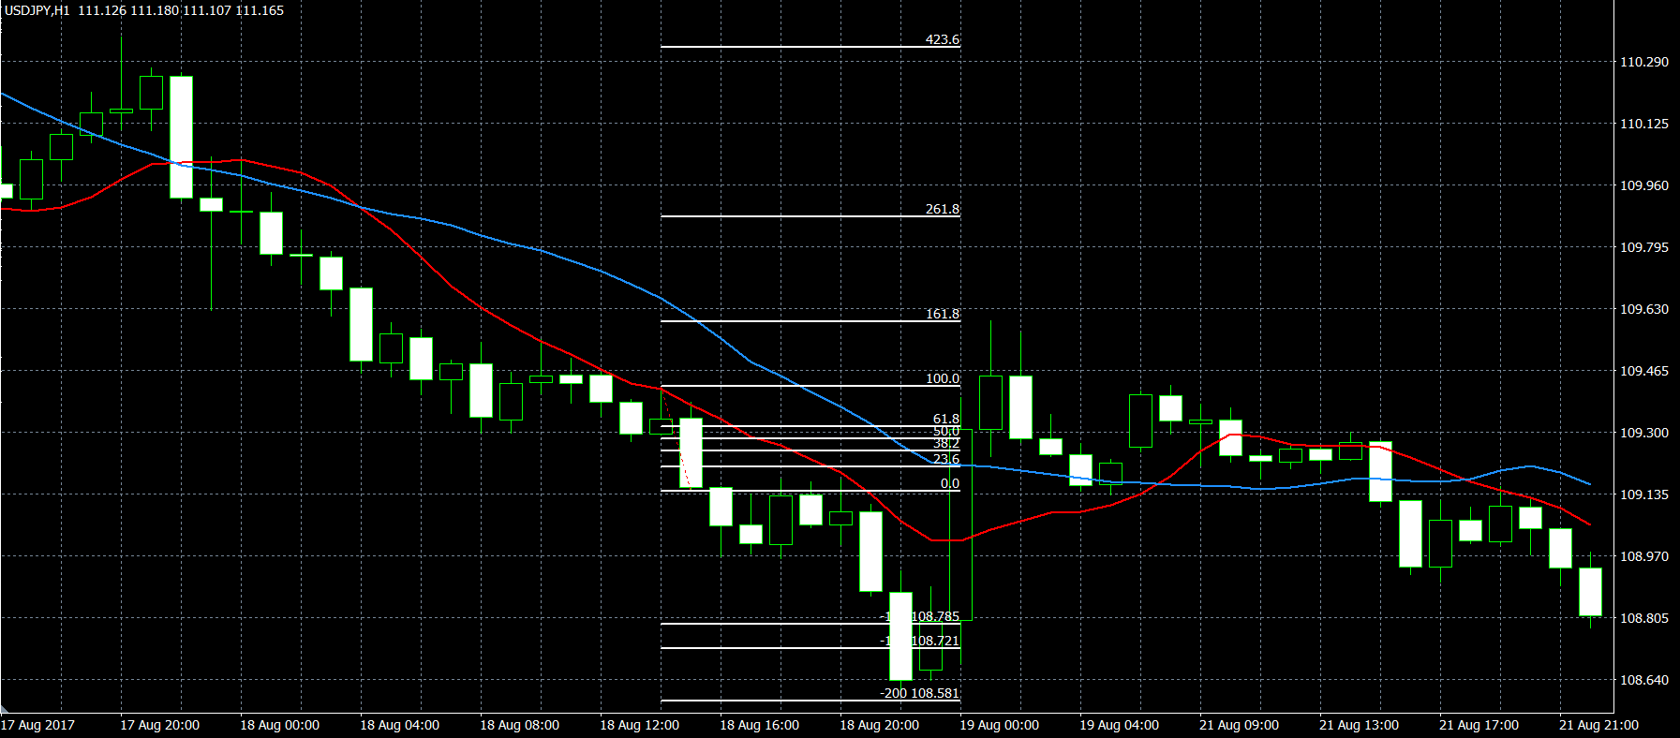

2 | 2017/10/6 エントリー分 切りあがった後は緩やかに下降
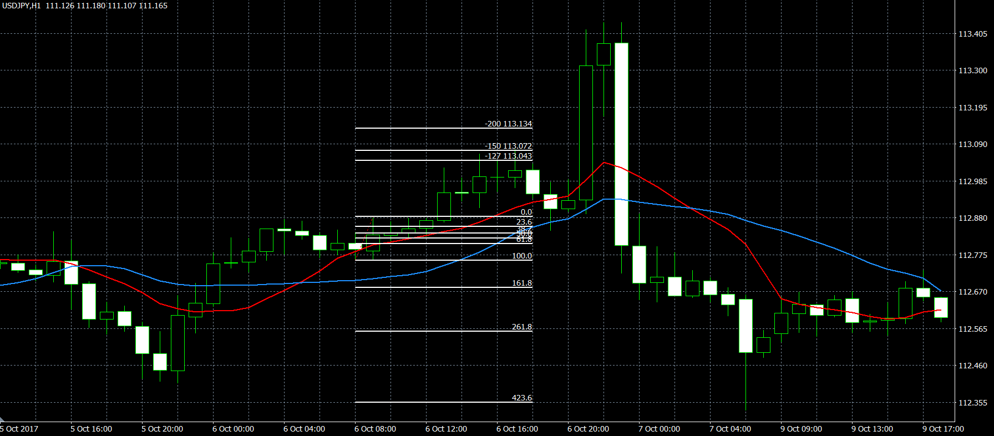

3 | 11/8エントリー分 2.0のラインまで下降した後、損切りあたりまで上昇
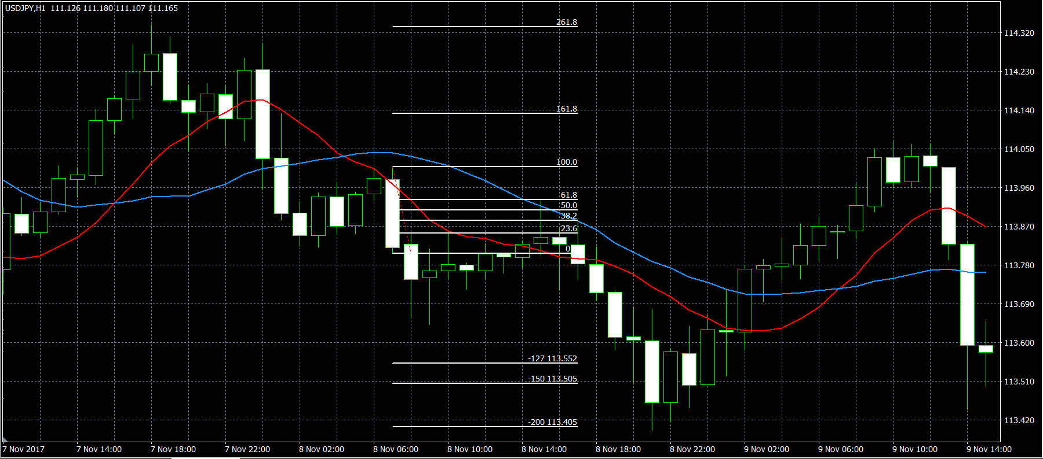

4 | 2017/11/24エントリー分 損切りになったものの、1.27/1.5のラインまでは戻す
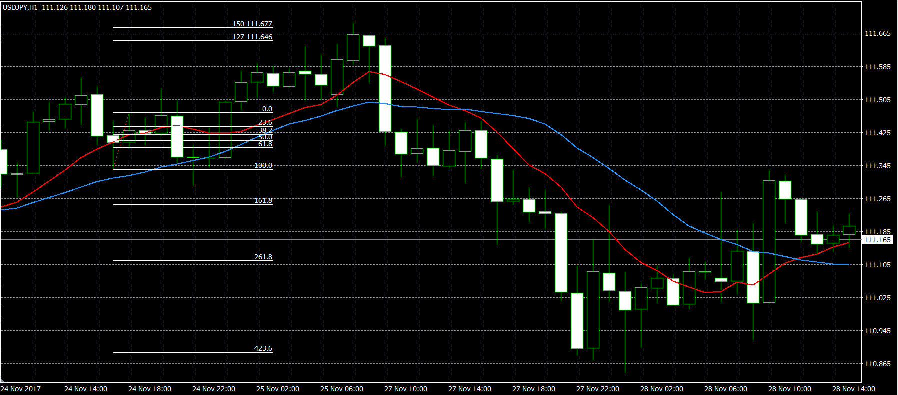

5 | 3/27エントリー分
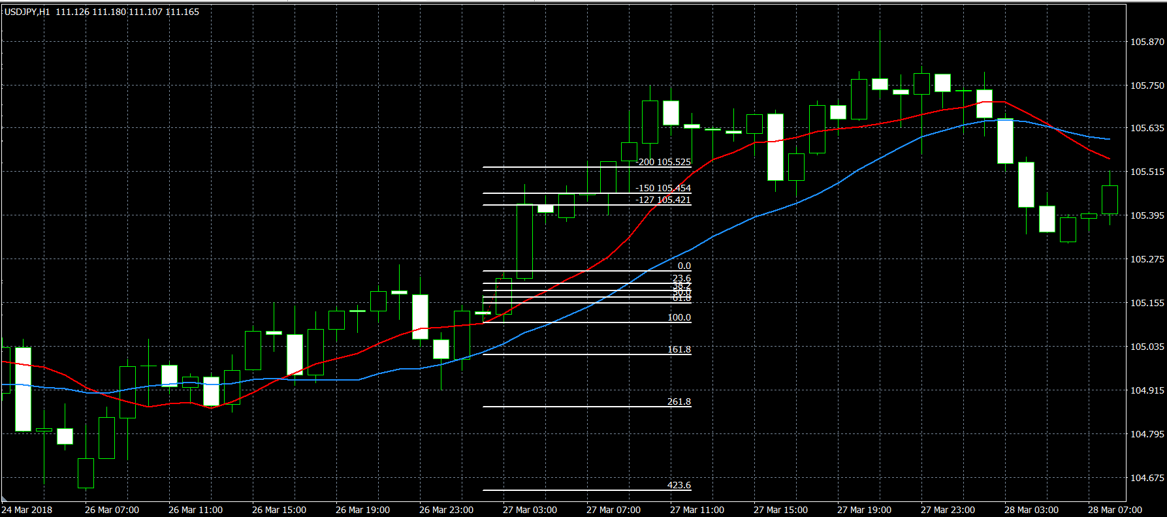

6 | 2018/5/10 エントリー分
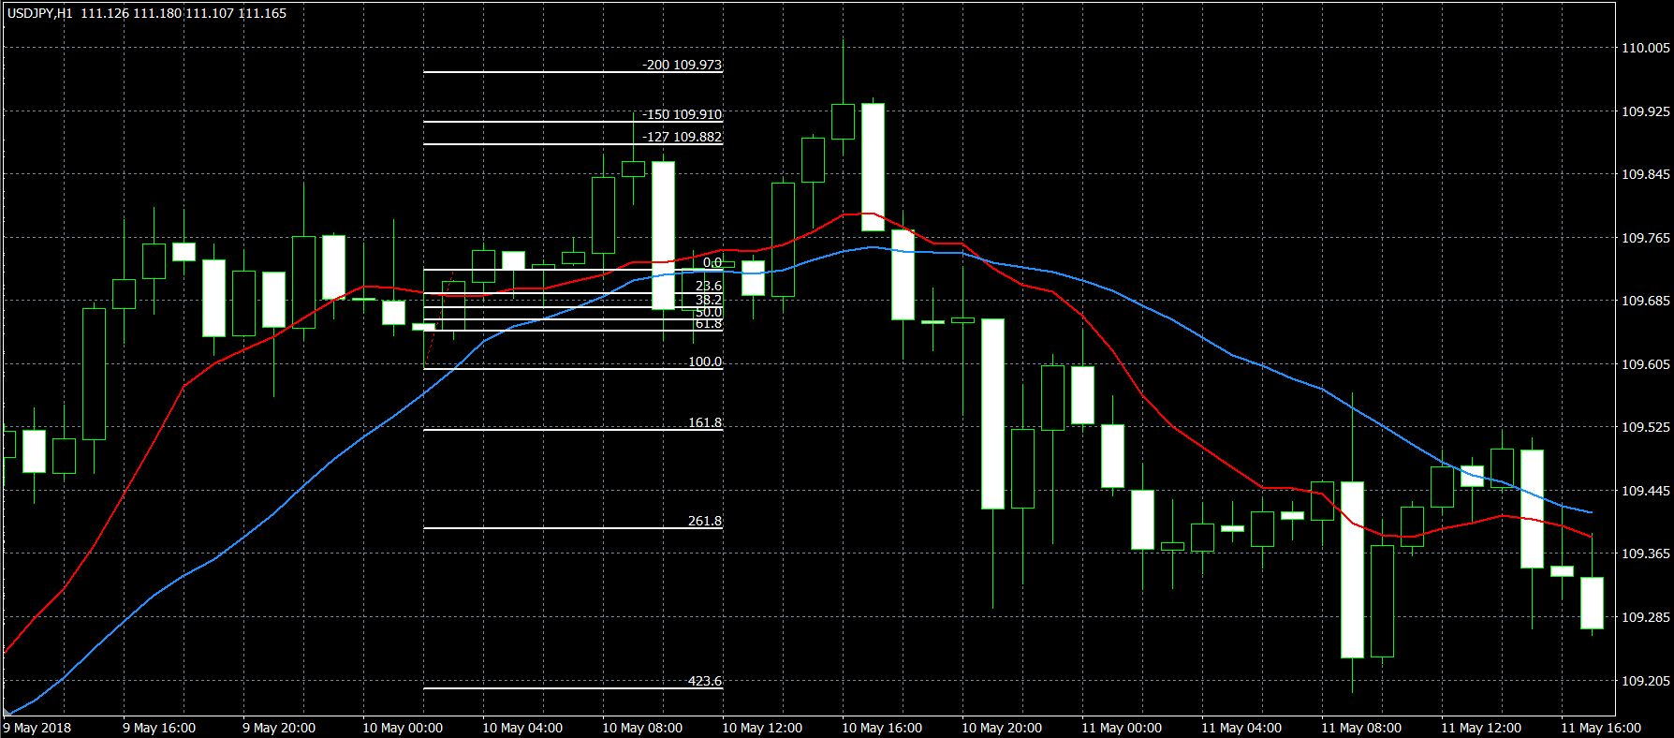

7 | 2018/5/31エントリー分 | カットになったものの、その後またゆるやかに上昇。2.0のラインを超える。
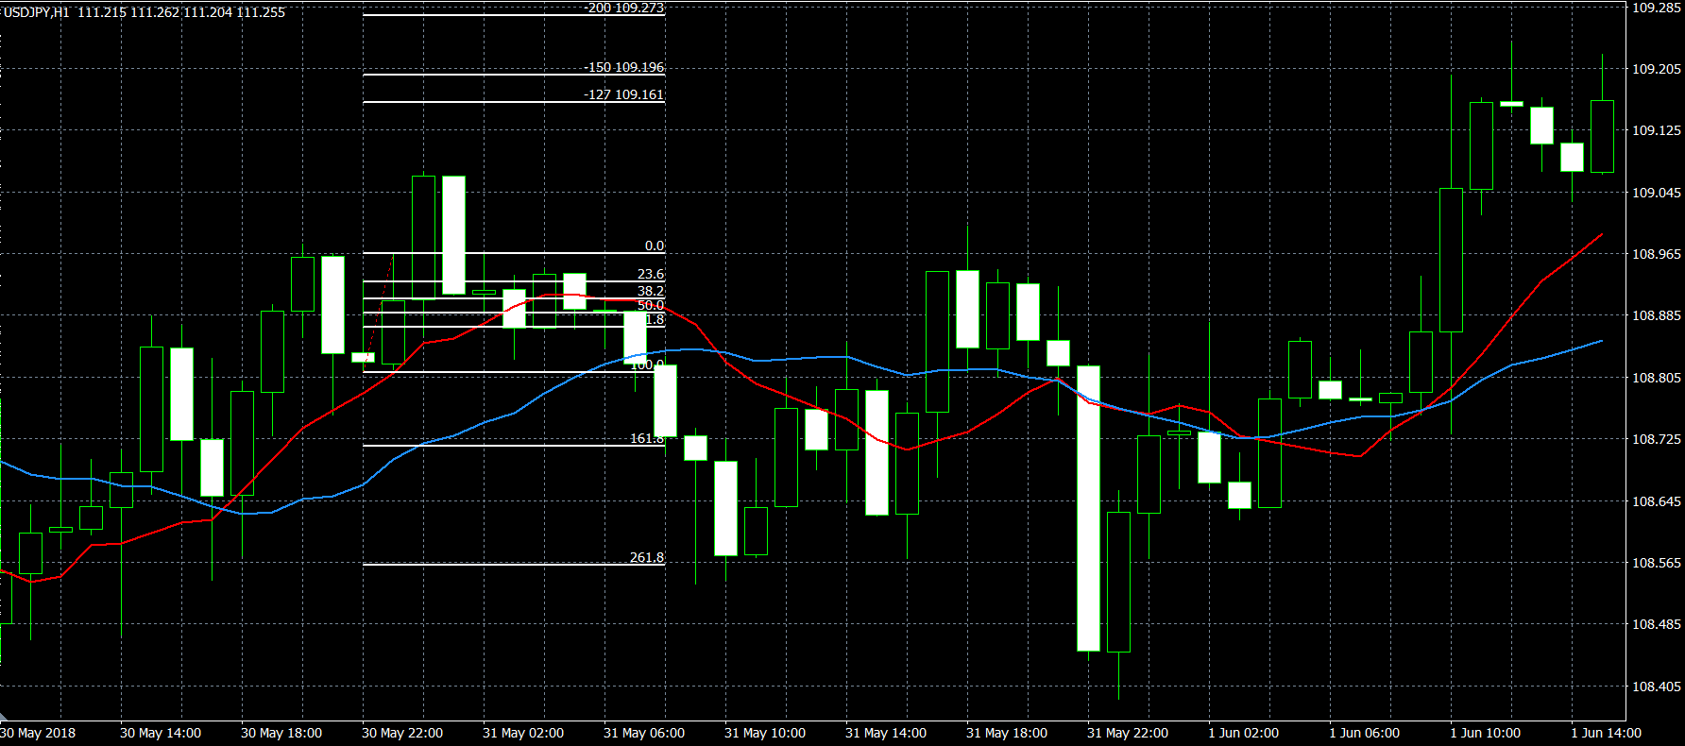

8 | 2018/6/1エントリー分 | pipsが大きかったので、なかなか１．２７のラインに届かなかったが、損切りにもなりにくく、ゆるやかに上昇して、無事に2.0のラインを超えた。

